RÉGIONS
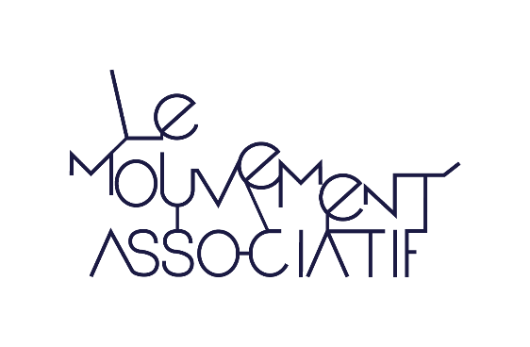

RÉPERTOIRE DES SERVICES GESTIONNAIRES FSE+ EN RÉGIONS

DREETS : Directions régionales de l'économie, de l'emploi, du travail et des solidarités
DRIEETS : Direction régionale interdépartementale de l'économie, de l'emploi, du travail et des solidarités

RÉGION | SERVICE GESTIONNAIRE | CONTACT FSE+ | TÉLÉPHONE | SITE INTERNET
HAUTS-DE-FRANCE | DREETS en Hauts-de-France | dreets-hdf.nordpdc.fse@dreets.gouv.fr | 03 20 96 48 60 | https://hauts-de-France.dreets.gouv.fr/Fonds-social-europeen-FSE
 | Région Hauts-de-France | europe@hautsdefrance.fr | 03 74 27 00 00 | https://europe-en-hautsdefrance.eu

ÎLE-DE-FRANCE | DRIEETS en Île-de-France | idf.departement-fse@drieets.gouv.fr | 01 70 96 13 00 | https://www.europeidf.fr
 | Région Île-de-France | europe@iledefrance.fr | 01 53 85 53 85

GRAND EST | DREETS en Grand Est | dreets-ge.fse@dreets.gouv.fr | 03 88 15 43 61 | https://grand-est.dreets.gouv.fr/Fonds-social-europeen-FSE-en-Grand-Est
 | Région Grand Est | beeurope@grandest.fr | 03 88 15 66 51 | https://beeurope.grandest.fr

NORMANDIE | DREETS en Normandie | norm.fse@dreets.gouv.fr | 02 32 76 16 20 | https://normandie.dreets.gouv.fr/Fonds-social-europeen-FSE-2021-2027-en Normandie
 | Région Normandie | fondseuropeens@normandie.fr | 02 31 06 89 36 | https://www.europe-en-normandie.eu

BRETAGNE | DREETS en Bretagne | dreets-bret.fse@dreets.gouv.fr | 02 99 12 22 22 | https://bretagne.dreets.gouv.fr/FSE-1741
 | Région Bretagne | europe@bretagne.bzh | 02 99 27 15 76 | https://europe.bzh

PAYS DE LA LOIRE | DREETS des Pays de la Loire | dreets-pdl.fse@dreets.gouv.fr | 02 53 46 78 15 | https://pays-de-la-loire.dreets.gouv.fr/Fonds-social-europeen
 | Région Pays de la Loire | fse-ftj@paysdelaloire.fr | 02 28 20 50 00 | https://www.paysdelaloire.fr/mon-conseil-regional/les-missions/europe

CENTRE-VAL DE LOIRE | DREETS Centre-Val de Loire | dreets-cvl.fse@dreets.gouv.fr | 02 45 48 57 13 | https://centre-val-de-loire.dreets.gouv.fr/Fonds-europeens
 | Région Centre-Val de Loire | ext-europe@centrevaldeloire.fr | 02 38 70 30 30 | https://www.europeocentre-valdeloire.eu

BOURGOGNE-FRANCHE-COMTÉ | DREETS en Bourgogne-Franche-Comté | bfc.fse@dreets.gouv.fr | 03 80 76 29 08 | https://bourgogne-franche-comte.dreets.gouv.fr/Le-FSE-en-Bourgogne-Franche-Comte-5054
 | Région Bourgogne-Franche-Comté | monprojeteuropeen@bourgognefranchecompte.fr | 03 81 61 61 61 | https://www.europe-bfc.eu

NOUVELLE-AQUITAINE | DREETS en Nouvelle-Aquitaine | dreets-na.fondseuopeens@dreets.gouv.fr | 05 54 68 99 06 | https://nouvelle-aquitaine.dreets.gouv.fr/Fonds-social-europeen
 | Région Nouvelle-Aquitaine | FSE.CREATION@nouvelle-aquitaine.fr FSE.ESS@nouvelle-aquitaine.fr FSE.ORIENTATION@nouvelle-aquitaine.fr FSE.FORMATION@nouvelle-aquitaine.fr | 05 49 38 49 38 | https://www.europe-en-nouvelle-aquitaine.eu/fr

AUVERGNE-RHÔNE-ALPES | DREETS en Auvergne-Rhône-Alpes | dreets-ara.fse@dreets.gouv.fr | 04 72 68 29 00 | https://auvergne-rhone-alpes.dreets.gouv.fr/Fonds-social-europeen
 | Région Auvergne-Rhône-Alpes | leuropesengage@auvergnerhonealpes.fr | 04 26 73 40 00 | https://www.europeenauvergnerhonealpes.fr/

OCCITANIE | DREETS en Occitanie | dreets-oc.fse@dreets.gouv.fr | 09 88 88 80 80 | https://occitanie.dreets.gouv.fr/Fonds-social-europeen
 | Région Occitanie | fse.creation@laregion.fr fse.plus@laregion.fr | 05 61 33 50 50 | https://www.europe-en-occitanie.eu/

PROVENCE-ALPES-CÔTE D'AZUR | DREETS en Provence-Alpes-Côte d'Azur | dreets-paca.fse@dreets.gouv.fr | 04 86 67 33 26 | https://paca.dreets.gouv.fr/Service-Europe
 | Région Provence-Alpes-Côte d'Azur | fse@maregionsud.fr | 04 91 57 50 17 | https://europe.maregionsud.fr/

CORSE | DREETS de Corse | dr-corse.direction@dreets.gouv.fr | 04 95 23 90 00 | https://corse.dreets.gouv.fr/Fonds-Social-Europeen
 | Collectivité de Corse | europa@isula.corsica | 04 95 20 25 25 | https://www.europa.corsica/

